테스트 케이스별 결과 화면
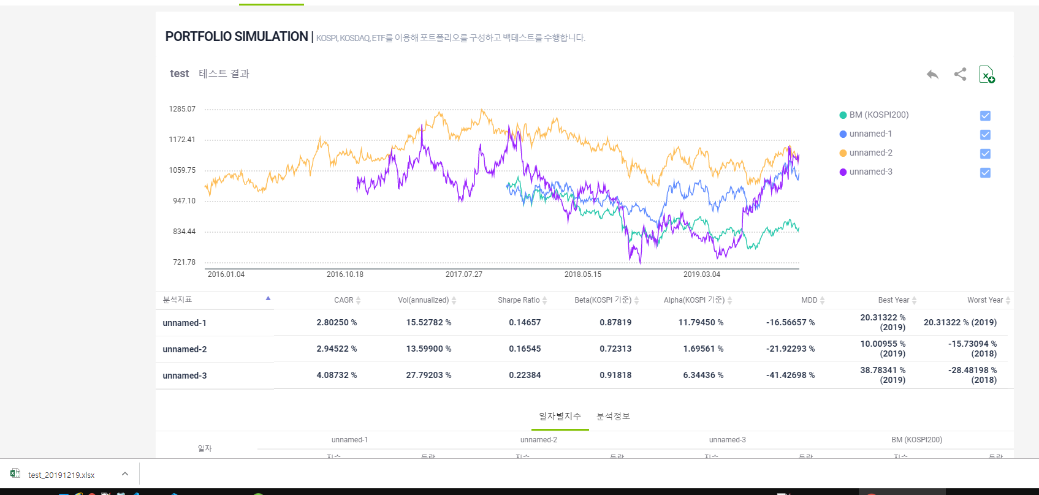 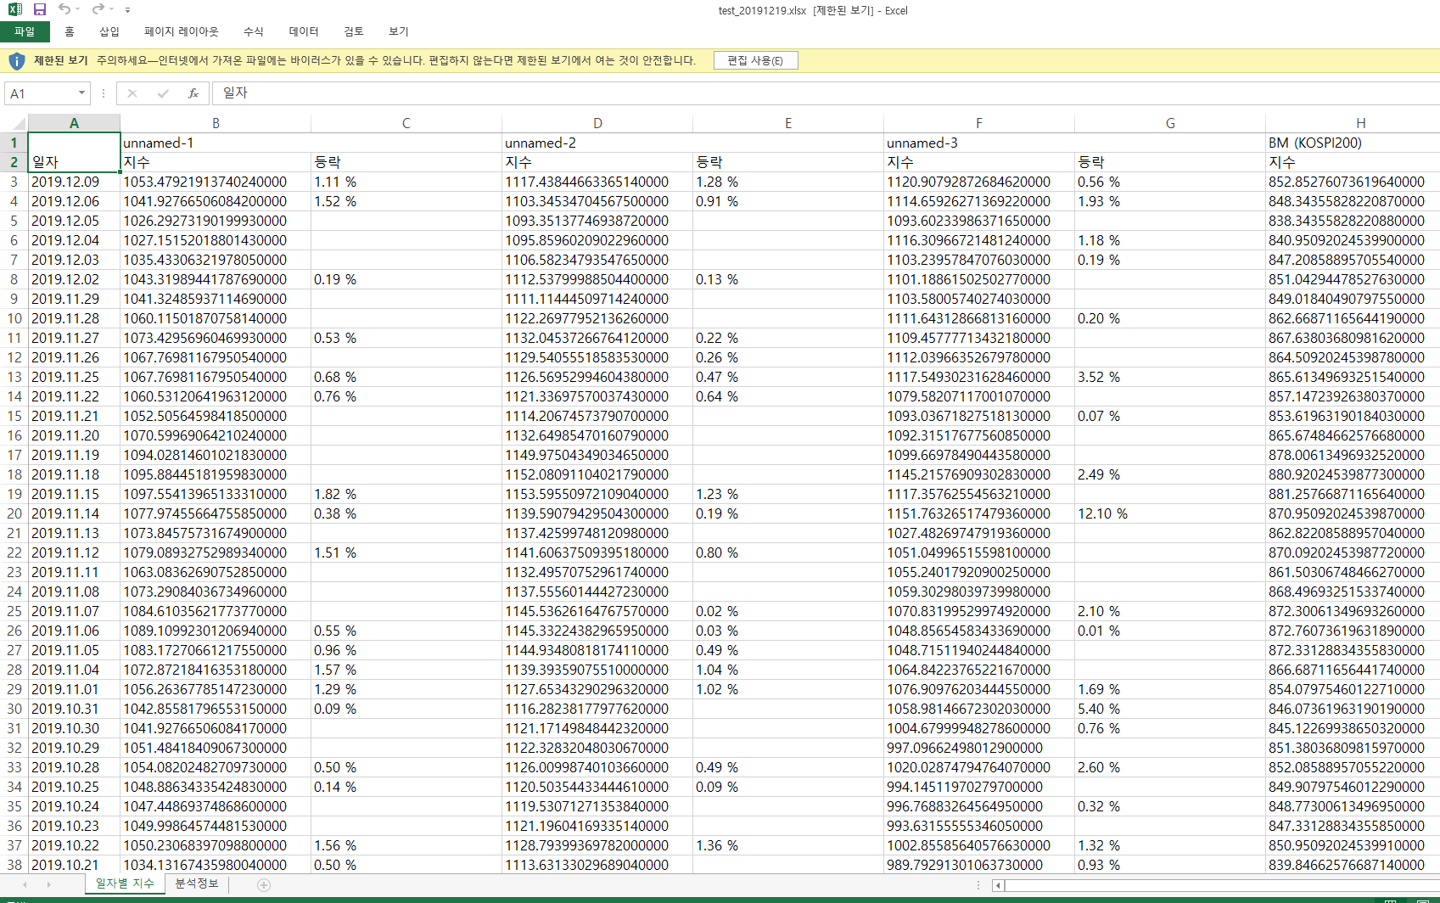
ETP 플랫폼 구축 |  |  |  | 단위테스트 결과서
단위테스트 ID | UT-SIMUL-RESULT-05 | 단위테스트명 | 그룹정보 결과_일자별 지수
업무구분 | SIMUL | 작성자 | 최병국

1. 메인 차트 정보가 제대로 노출되는지 확인한다.
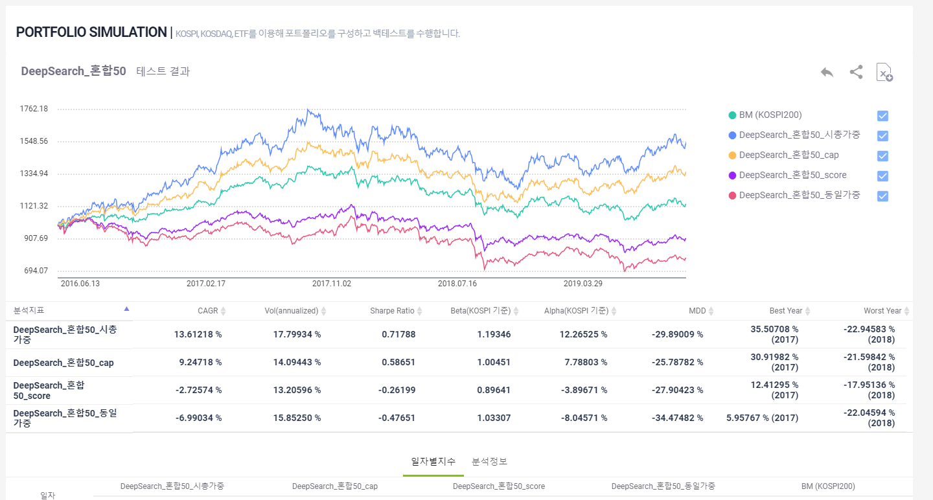

2. 우측 색상별 범례 선택시 차트에 표시된 색상이 보였다가 다시 선택시 사라지는지 확인하다.
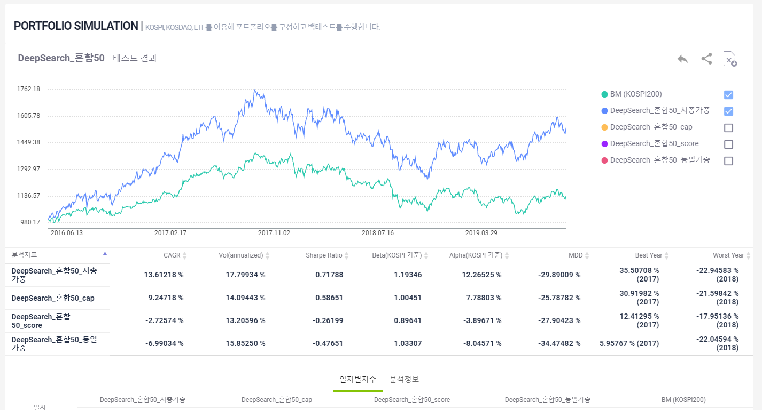

3. 일자별 지수가 시나리오별로 노출되는지 확인한다.
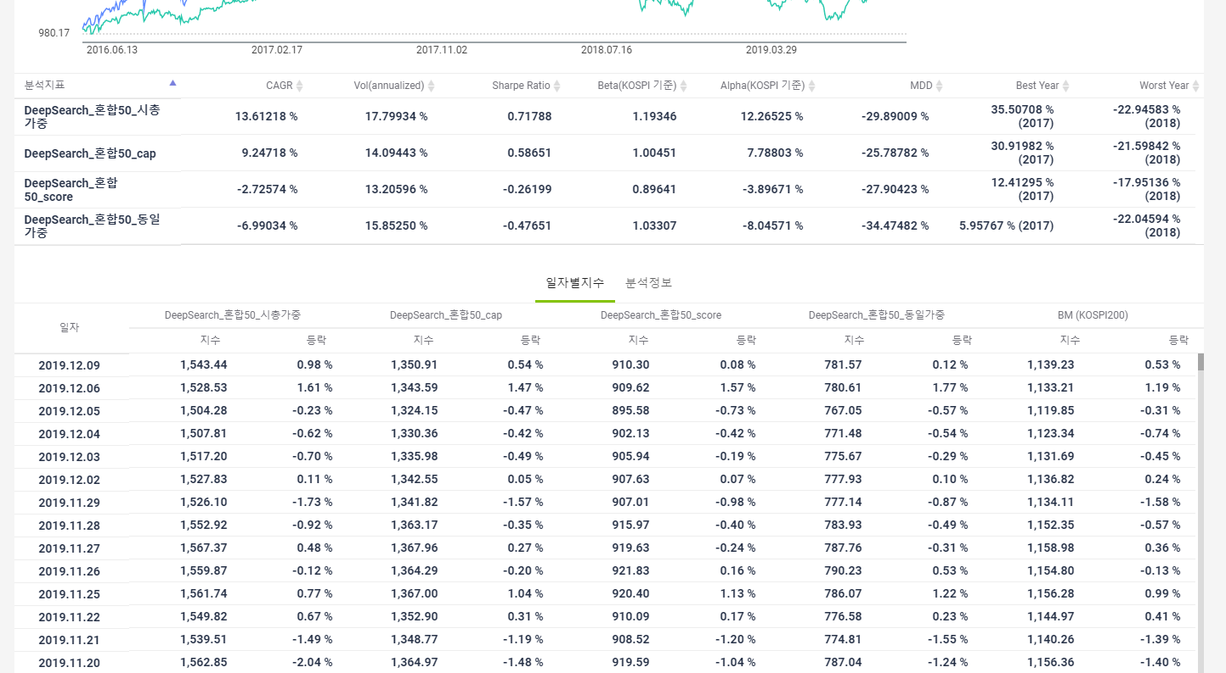

4. 이전 버튼이 제대로 동작되는지 확인한다.
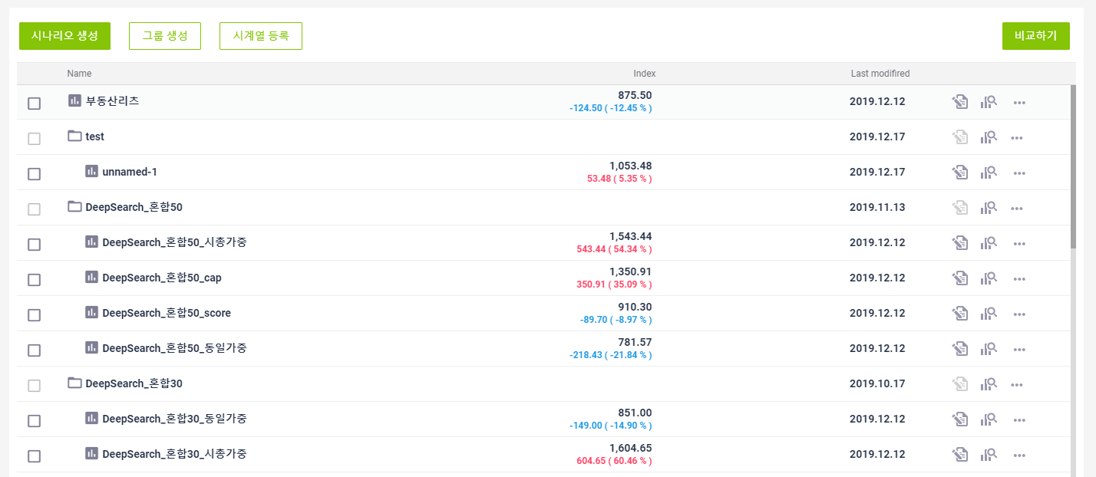

5. 공유하기 버튼 선택시 공유창이 노출되는지 확인한다.
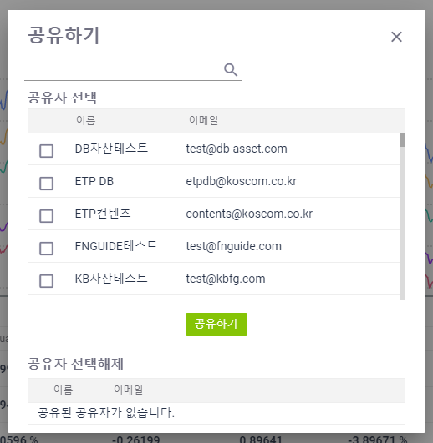

6. 공유하기 제대로 동작되는지 확인한다.
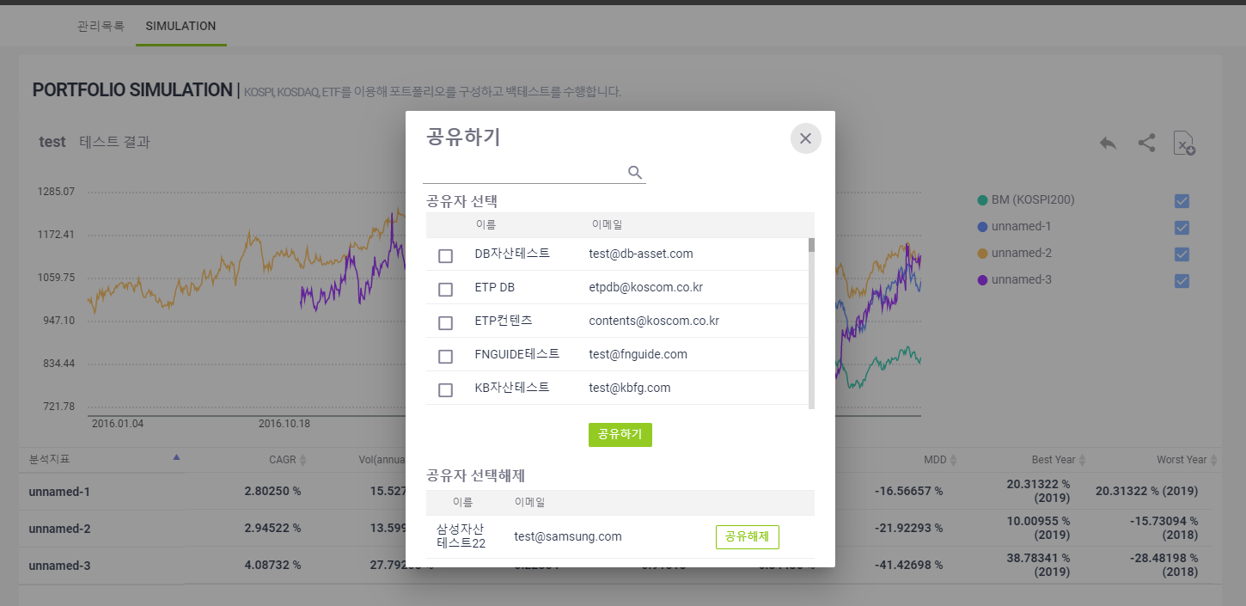

7. 해제하기가 제대로 동작되는지 확인한다.
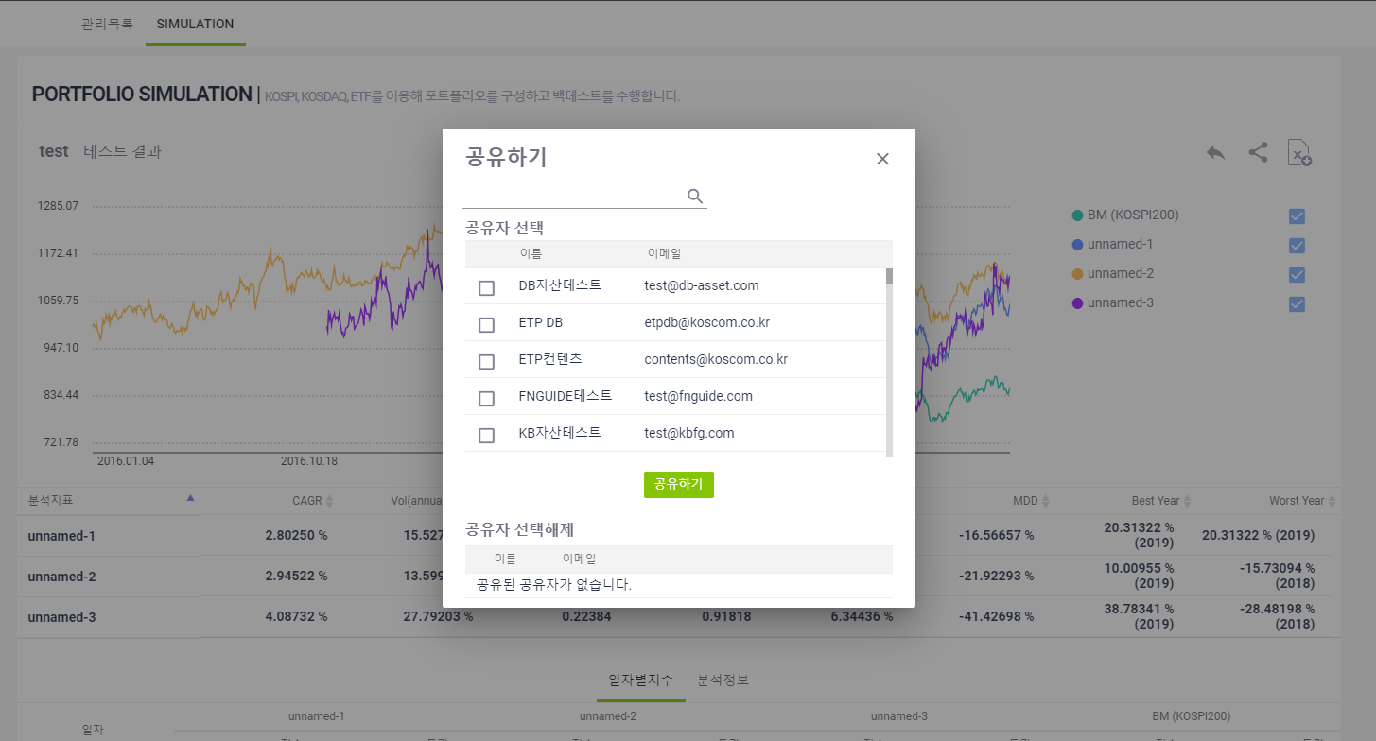

8. 엑셀다운로드 버튼이 제대로 동작되는지 확인한다.

